Summary Table-English Format
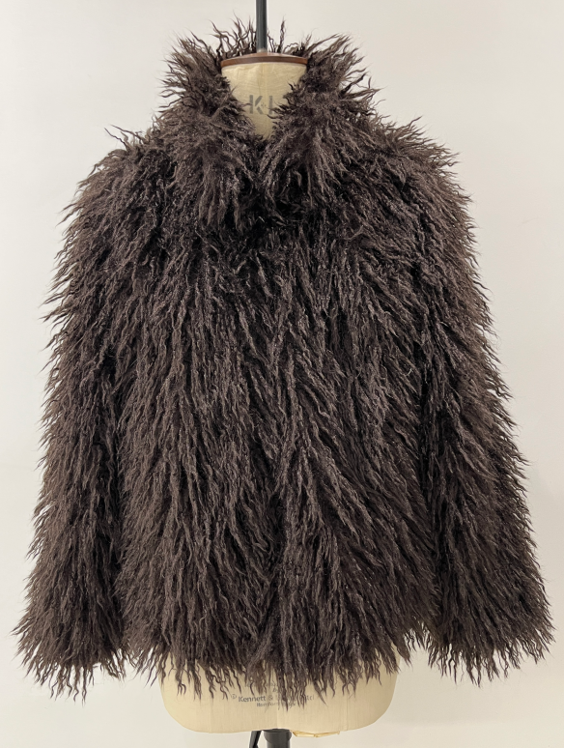
 |  |  |  |  | 看这列↓ |  |  |  | SINOPROUD 装箱单
客户：DEFACTO
款号：F5571AX
联系人：金诺7部/Marjorie
更新日期：2024-8-18
 |  |  |  |  |  |  |  |  |  | Total Order 尺码配比
箱号 | 箱号 | 箱数 | Style Code | Order Number 订单号 | 打印箱贴数 | 货期 | ColorCode-Name 颜色 | Prepack Code 款号 | Set Content | XS | S | M | L | Qty. In A Blister 一个配比件数 | 一箱 中包数 | 一箱 件数 | Delivery Country 国家 | 箱规 | LOT 中包净重 | 净重 /箱 | 毛重 /箱 | 净重 /总 | 毛重 /总
1 | 266 | 266 | F5571AX | 1647801 | 559 | 2025-08-05 | BN530 - BROWN | F5571AXDFA | 1 | 1 | 3 | 2 | 1 | 7 | 1 | 7 | TURKEY | 60*40*28 | 6.59 | 6.59 | 7.71 | 1752.94 | 2050.86
1 | 6 | 6 | F5571AX | 1647769 | 18 | 2025-08-05 | BN530 - BROWN | F5571AXECOMAL | 1 | - | - | - | 2 | 2 | 3 | 6 | ECOM-价格牌无价格 | 60*40*28 | 2.06 | 6.18 | 7.3 | 111.24 | 131.4
7 | 7 | 1 | F5571AX | 1647769 | 5 | 2025-08-05 | BN530 - BROWN | F5571AXECOMAL | 1 | - | - | - | 2 | 2 | 2 | 4 | ECOM-价格牌无价格 | 60*40*28 | 2.06 | 6.18 | 7.3 | 12.36 | 14.6
8 | 20 | 13 | F5571AX | 1647769 | 32 | 2025-08-05 | BN530 - BROWN | F5571AXECOMAM | 1 | - | - | 2 | - | 2 | 3 | 6 | ECOM-价格牌无价格 | 60*40*28 | 1.92 | 5.76 | 6.88 | 224.64 | 268.32
21 | 40 | 20 | F5571AX | 1647769 | 47 | 2025-08-05 | BN530 - BROWN | F5571AXECOMAS | 1 | - | 2 | - | - | 2 | 3 | 6 | ECOM-价格牌无价格 | 60*40*28 | 1.84 | 5.52 | 6.64 | 331.2 | 398.4
41 | 41 | 1 | F5571AX | 1647769 | 5 | 2025-08-05 | BN530 - BROWN | F5571AXECOMAS | 1 | - | 2 | - | - | 2 | 2 | 4 | ECOM-价格牌无价格 | 60*40*28 | 1.84 | 5.52 | 6.64 | 11.04 | 13.28
42 | 54 | 13 | F5571AX | 1647769 | 32 | 2025-08-05 | BN530 - BROWN | F5571AXECOMAXS | 1 | 2 | - | - | - | 2 | 3 | 6 | ECOM-价格牌无价格 | 60*40*28 | 1.76 | 5.28 | 6.4 | 205.92 | 249.6
55 | 55 | 1 | F5571AX | 1647769 | 5 | 2025-08-05 | BN530 - BROWN | F5571AXECOMAXS | 1 | 2 | - | - | - | 2 | 1 | 2 | ECOM-价格牌无价格 | 60*40*28 | 1.76 | 3.52 | 4.64 | 3.52 | 4.64
1 | 9 | 9 | F5571AX | 1647768 | 24 | 2025-08-05 | BN530 - BROWN | F5571AXTOP7A | 1 | 1 | 3 | 2 | 1 | 7 | 1 | 7 | TOPTAN-7 | 60*40*28 | 6.59 | 6.59 | 7.71 | 59.31 | 69.39
1 | 10 | 10 | F5571AX | 1647767 | 26 | 2025-08-05 | BN530 - BROWN | F5571AXTOP5A | 1 | 1 | 3 | 2 | 1 | 7 | 1 | 7 | TOPTAN-5 俄罗斯单，价格牌空白，贴QR贴纸 | 60*40*28 | 6.59 | 6.59 | 7.71 | 65.9 | 77.1

 |  |  | Total Order By Sizes
 |  |  | Style Code | Order Number |  | Supplier Shipment Date | ColorCode-Name | Prepack Code | Set Content | XS | S | M | L | Delivery Country
 |  |  | F5571AX | 1647801 |  | 2025-08-05 | BN530 - BROWN | F5571AXDFA | 1 | 255 | 765 | 510 | 255 | TURKEY
 |  |  | F5571AX | 1647770 |  | 2025-08-05 | BN530 - BROWN | F5571AXKZKA | 1 | 10 | 30 | 20 | 10 | KAZAKHSTAN
 |  |  | F5571AX | 1647769 |  | 2025-08-05 | BN530 - BROWN | F5571AXECOMAL | 1 | - | - | - | 36 | ECOM
 |  |  | F5571AX | 1647769 |  | 2025-08-05 | BN530 - BROWN | F5571AXECOMAM | 1 | - | - | 76 | - | ECOM
 |  |  | F5571AX | 1647769 |  | 2025-08-05 | BN530 - BROWN | F5571AXECOMAS | 1 | - | 116 | - | - | ECOM
 |  |  | F5571AX | 1647769 |  | 2025-08-05 | BN530 - BROWN | F5571AXECOMAXS | 1 | 76 | - | - | - | ECOM
 |  |  | F5571AX | 1647768 |  | 2025-08-05 | BN530 - BROWN | F5571AXTOP7A | 1 | 9 | 27 | 18 | 9 | TOPTAN-7
 |  |  | F5571AX | 1647767 |  | 2025-08-05 | BN530 - BROWN | F5571AXTOP5A | 1 | 10 | 30 | 20 | 10 | TOPTAN-5

 |  | 进仓时间 | Style Code 款号 | PO 订单号 |  | Colour Code 颜色 | Prepack Code 预包装编码 | 目的地国家 | 尺码配比 |  |  |  | 每包件数 | 中包 数量 | 总件数
 |  |  |  |  |  |  |  |  | XS | S | M | L
 |  | 见以下 分PO | F5571AX | 见以下 分PO |  | BN530 - BROWN 棕色 | 见以下 分PO | 见以下 分PO | 360 | 968 | 644 | 320 | / | / | 2292

